Ranking
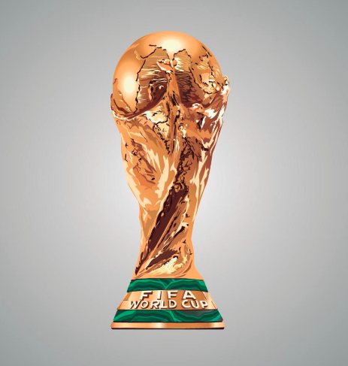
Aline | 149 | 1ª Lugar | 2ª Lugar | 3ª Lugar
Sidney | 134 | Aline | Sidney | Matheus
Matheus | 133
Daniel | 128
RANKING
Eduardo | 124
Silvio | 100

Placar total |  |  |  |  | Campeão
Aline | 149
Sidney | 134
Matheus | 133
Daniel | 128
Eduardo | 124
Silvio | 100

